PuntosMonitoreo
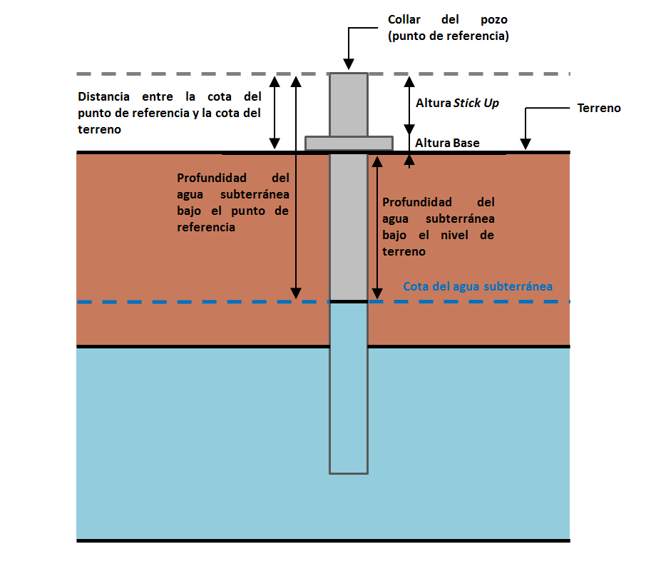
PuntoMonitoreo | CoordenadaUTMEste | CoordenadaUTMNorte | Huso | CotaPuntoReferencia | DistanciaEntreCotaPuntoReferenciaCotaTerreno | Observaciones
CP-01A | 494111 | 7058035 | 19 | 3670.38 | 0.68
CP-03A | 504990 | 7068033 | 19 | 3812.52 | 0.92
CP-04A | 493781 | 7051547 | 19 | 3723.87 | 0.57
CP-06 | 493449 | 7043350 | 19 | 3807.31 | 0.81
CP-08 | 503724 | 7038660 | 19 | 4037.46 | 0.76
CP-09 | 504870 | 7058107 | 19 | 3945.04 | 0.94
CP-10 | 519261 | 7047649 | 19 | 4224.49 | 0.79
CP-13 | 492131 | 7038887 | 19 | 3875.99 | 0.69
P-19a | 480343 | 7085060 | 19 | 3375.695 | 0.495
P-2 | 482731 | 7089164 | 19 |  |  | POZO OBSTRUIDO
P-4a | 481828 | 7086312 | 19 | 3375.708 | 0.508
PE-2 | 491723 | 7089578 | 19 | 3426.97 | 0.37
SON-2 | 485289 | 7097426 | 19 | 3357.39 | 0.59
SON-5 | 487638 | 7100959 | 19 | 3358.31 | 0.21
SON-6 | 483695 | 7101915 | 19 | 3352.09 | 0.39
SPX-1 | 504367 | 7078540 | 19 | 3800.2 | 1.2
SPX-2 | 503621 | 7080589 | 19 | 3747.3 | 1.2
SPX-3 | 503078 | 7082724 | 19 | 3679 | 1.2
SPX-4 | 502055 | 7085337 | 19 | 3610.8 | 1.2
SPX-5 | 500331 | 7087643 | 19 | 3541.75 | 1.25

